问题清单A6
A6座椅试制问题清单-2024.6.7
跟踪编号 | 反馈日期 | 问题分类 | 问题描述 | 生产批次 | 图片 | 整改后照片 | 原因 | 整改措施 | 责任人 | 计划完成时间 | 实际完成时间 | 备注
1 | 2024.6.7 | 外观类 | 外观类靠背骨架安全带上端钢丝在Z向突出，与面套干涉 | 20240607 |  |  | 此位置为手动焊接，未上机器人焊接夹具安全带导向钢丝布置过高 | 钢丝用机器人焊接夹具焊接 重新布置安全带导向钢丝 | 冯敬乾 张甲 | 6/30
2 | 2024.6.7 | 外观类 | 主驾头枕面套褶皱 | 20240607 |  |  | 非正式样板设计 | 依磨具件泡沫展开样板设计 | 梁红波 | 6/25
3 | 2024.6.7 | 外观类 | 主驾头枕面套左侧，靠背右侧面套悬空 | 20240607 |  |  | 非正式样板设计 | 依磨具件泡沫展开样板设计 | 梁红波 | 6/25
4 | 2024.6.7 | 外观类 | 主驾扶手与面套间隙大 | 20240607 |  |  | 产品初期一致性无法保证 | 按照模具件泡沫重新打版后，在验证此问题。 | 张甲 | 6/30
5 | 2024.6.7 | 外观类 | 主驾/副驾靠背与座垫衔接位置黑色面套外漏 | 20240607 | 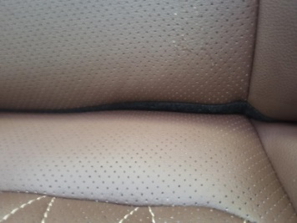 | 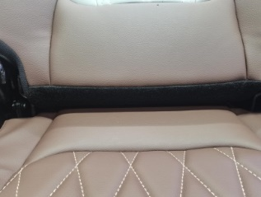 | 非正式样板设计 | 依磨具件泡沫展开样板设计 | 梁红波 | 6/25
6 | 2024.6.7 | 外观类 | 副驾座垫骨架下方缓冲块紧固螺栓使用错误，造成螺栓帽突出 | 20240607 |  |  | 员工为新人，不清楚标准 | 培训作业标准，并对相似螺栓、螺钉进行区分培训 | 刘梦鹤 | 6/25
7 | 2024.6.13 | 外观类 | 主驾两翼泡绵造型R角 | 20240613 |  |  |  |  | 梁红波 | 6/25
8 | 2024.6.13 | 外观类 | 安全带出口罩壳周围面套褶皱 | 20240613 |  |  |  |  | 梁红波 | 6/25
9 | 2024.6.13 | 外观类 | 主驾头枕后侧泡绵与面套不匹配，泡绵R角靠后 | 20240613 |  |  |  |  | 梁红波 | 6/25
10 | 2024.6.13 | 外观类 | 主驾通风加热靠背面套未开孔 | 20240613 |  |  |  |  | 梁红波 | 6/25
11 | 2024.6.13 | 外观类 | 主驾靠背接合处缝合深度不均 | 20240613 |  |  |  |  | 梁红波 | 6/25
12 | 2024.6.13 | 外观类 | 主驾靠背缝线不直 | 20240613 |  |  |  |  | 梁红波 | 6/25
13 | 2024.6.13 | 外观类 | 主驾坐垫缝线深度不均 | 20240613 |  |  |  |  | 梁红波 | 6/25
14 | 2024.6.13 | 外观类 | 主驾线束缺少固定点，容易造成气管断气 | 20240613 |  |  |  |  | 付成野 | 6.30
15 | 2024.6.7 | 尺寸类 | 主驾高配靠背加热垫与舒适性海绵不匹配，舒适性海绵宽约15mm，造成泡面粘扣无法粘贴 |  |  |  | 非正式样板设计 | 依磨具件泡沫展开样板设计 | 梁红波 | 6/25
16 | 2024.6.7 | 尺寸类 | 主驾高配靠背发泡粘扣与面套不匹配 |  |  |  | 非正式样板设计 | 依磨具件泡沫展开样板设计 | 梁红波 | 6/25
17 | 2024.6.7 | 尺寸类 | 主驾安全带出口右后侧粘扣与泡绵不匹配 |  |  |  | 非正式样板设计 | 依磨具件泡沫展开样板设计 | 梁红波 | 6/25
18 | 2024.6.7 | 功能类 | 主驾靠背骨架靠背调节连接杆焊点焊偏，导致功能失效 |  |  |  | 此点位置为手动焊接，漏焊道 | 人工进行补焊 | 冯敬乾 | 2024.06.15
19 | 2024.6.7 | 功能类 | 主驾座椅线束左侧无线束固定点，线束无法固定 |  |  |  | 借鉴H6座椅布局，未充分考虑A6座椅的实际布局 | 增加线束固定点位置，并进行验证，在其他车型上进行横展 | 付成野 | 2024.6.30
20 | 2024.6.7 | 功能类 | 主驾安全带回弹慢 |  |  |  | 织带滑动过程中阻力过大 | 优化骨架结构，6月13日在座椅装配过程中按照新方案验证 | 张甲 | 6月13日
21 | 2024.6.7 | 功能类 | 安全带在卷收器内装反，导致在系安全带时X方向打卷 |  |  |  | 质量问题 | 6月13日座椅装配过程中的安全带会体现新状态的安全带 | 张甲 | 6月13日
22 | 2024.6.7 | 功能类 | 副驾面套后方卡条易脱出 |  | 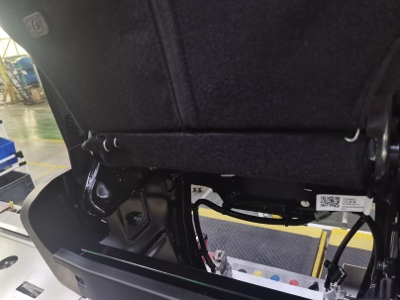 |  | 面套过紧、卡条配合不佳 | 样板设计调整及辅材选配 | 梁红波 | 2024.6.25
23 | 2024.6.7 | 功能类 | 副驾滑动座椅座垫骨架与滑轨安装不变（螺母焊接无工装/锁紧工具与座盆干涉） |  |  |  | 采用手工焊接和孔定位的方式来焊接，定位不准 | 开发焊接夹具，保证定位准确 | 冯敬乾 | 2024.07.25
24 | 2024.6.7 | 功能类 | 副驾滑动座椅座垫骨架与座盆安装孔偏 |  | 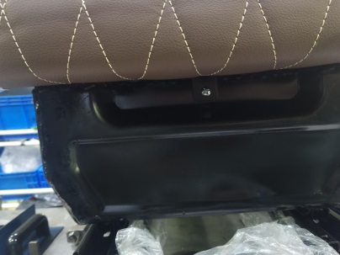 |  | 1、孔实际为手工打孔，位置有偏差； 2、焊接时没有定位 | 1、只开发了成型模具，冲孔模具未开发完 2、开发焊接夹具 | 冯敬乾 | 2024.07.25
25 | 2024.6.7 | 功能类 | 副驾滑动座椅两侧塑料罩壳安装不便 |  |  |  | 图纸上预留的塑料件安装孔实物状态没有体现 | 等待座盆安装支架符合图纸状态，在验证塑料罩壳装配情况 | 张甲 | 6月30日
26 | 2024.6.7 | 功能类 | 滑动副驾靠背面套扶手支架空位漏冲孔 |  |  |  | 非正式样板设计，未开孔 | 依磨具件泡沫展开样板设计 | 梁红波 | 6/25
27 |  | 试验车 | 气管三通断裂 |  | 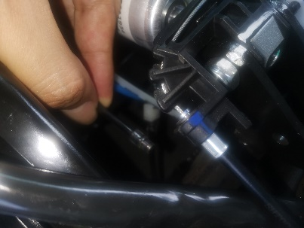 |  |  |  | 张加 | 6.30
28 |  | 试验车 | 主进气管脱开 |  |  |  |  |  | 张加 | 6.30
29 |  | 试验车 | 主驾底座模块化异响 |  |  |  |  |  | 高冰川 | 6.30
30 |  | 试验车 | 主驾安全带不回弹 |  |  |  |  |  | 张甲 | 6.30

